Sheet1
ゲームサマリ
タイトル | バウンス・オフ
ゲーム詳細 ・発祥地 ・プレイ人数 ・ゲームテーマ | 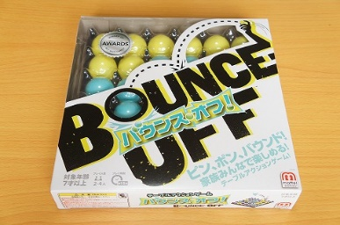 ・発祥地不明 ・2～4人用ボードゲーム（偶数人がおすすめらしい） ・ピンポン玉を投げてトレーに入れるアクション系ボードゲーム
使うもの 準備 | 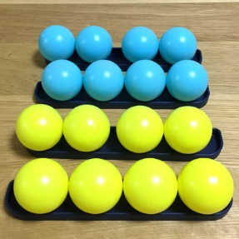 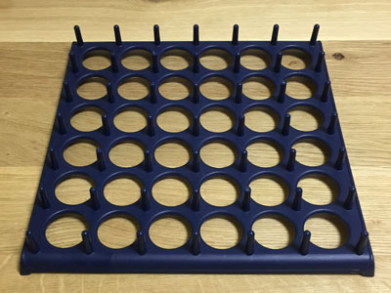 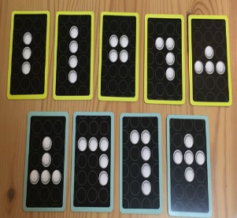 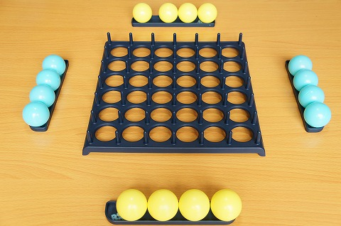 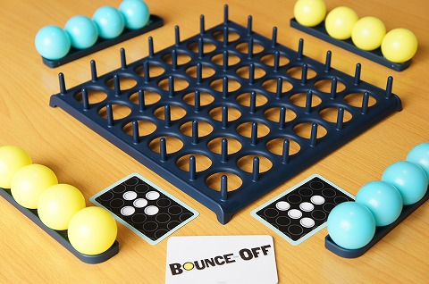 ・使うもの 2色のピンポン玉 トレー 指令カード ・準備 ピンポン玉を各プレイヤー1色ずつ 2人の場合は8つずつ、4人の場合は4つずつ青と黄色チームに分かれる トレーを中央に置き、指令カードをシャッフルして各チーム1枚ずつ引く （画像は4人用）
ゲームルール | 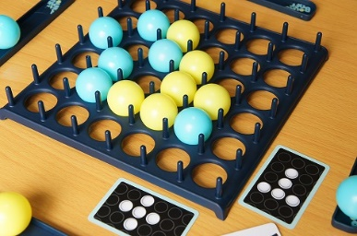 各プレイヤーが順番にトレーに向かってピンポン玉を投げ入れていく ※ピンポン玉を投げ入れる際必ずワンバウンドさせてから入れること 失敗した時はピンポン玉を手元に戻す ルールは以上
勝敗条件 | お題カードに描かれている形になるようピンポン玉を投げ入れていって先に同じ形を作ったほうの勝ち お題カードは回転させてもOK

